데이터베이스 설계서
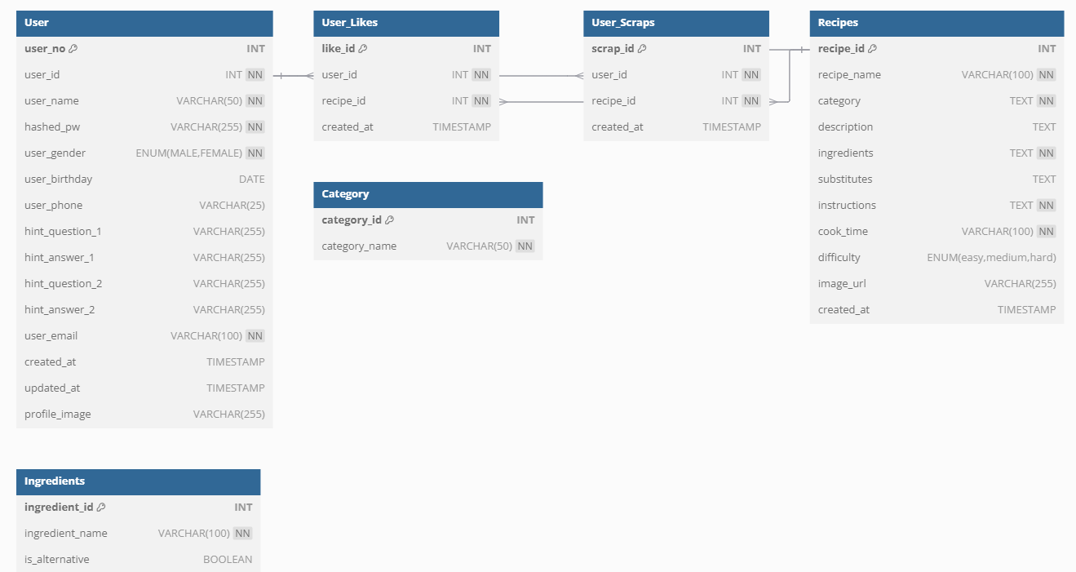
테이블명 | 컬럼명 | 데이터 타입 | NULL여부 | 기본값 | 제약조건 | 설명
User | user_no | INT(11) | NOT NULL | AUTO_INCREMENT | PRIMARY KEY | 각 사용자의 고유 ID입니다. 자동 증가합니다.
 | user_id | INT | NOT NULL | 없음 | FOREIGN KEY | 사용자가 로그인 시 사용하는 아이디입니다. 중복은 허용되지 않습니다.
 | user_name | VARCHAR(50) | NOT NULL | 없음 | UNIQUE | 사용자의 이름입니다. 같은 이름을 허용하지 않습니다.
 | hashed_pw | VARCHAR(255) | NOT NULL | 없음 | 없음 | 해시된 비밀번호를 저장합니다. 보안 강화용입니다.
 | user_gender | ENUM('MALE','FEMALE') | NOT NULL | 없음 | 없음 | 사용자의 성별을 구분합니다.
 | user_birthday | DATE | YES | NULL | 없음 | 사용자의 생년월일을 저장합니다.
 | user_phone | VARCHAR(25) | YES | NULL | 없음 | 사용자의 전화번호를 저장합니다.
 | hint_question_1 | VARCHAR(255) | YES | NULL | 없음 | 사용자가 비밀번호를 잊었을 경우 미리 입력한 비밀번호 힌트1을 답변 앤서 1과 매치합니다.
 | hint_answer_1 | VARCHAR(255) | YES | NULL | 없음 | 사용자가 비밀번호 힌트 1을 선택한경우 입력한 답안을 비교하는 앤서 1입니다.
 | hint_question_2 | VARCHAR(255) | YES | NULL | 없음 | 사용자가 비밀번호를 잊었을 경우 미리 입력한 비밀번호 힌트2를 답변 앤서 2와 매치합니다.
 | hint_answer_2 | VARCHAR(255) | YES | NULL | 없음 | 사용자가 비밀번호 힌트 2를 선택한경우 입력한 답안을 비교하는 앤서 2 입니다.
 | user_email | VARCHAR(100) | NOT NULL | 없음 | UNIQUE | 사용자의 이메일 주소입니다. 중복을 허용하지 않습니다.
 | created_at | TIMESTAMP | NOT NULL | CURRENT_TIMESTAMP | 없음 | 계정이 생성된 시간입니다.
 | updated_at | TIMESTAMP | YES | NULL | ON UPDATE CURRENT_TIMESTAMP | 마지막으로 계정 정보가 수정된 시점입니다.
 | profile_image | VARCHAR(255) | YES | NULL | 프로필 이미지 경로 '/static/images/profiles/default-profile.png' | 사용자가 업로드한 프로필 이미지를 DB에 받아 저장해서 이미지를 보여줍니다. 형식은 user_<user_id>_<timestamp>.<확장자>로 다른 사용자의 이미지와 겹치지 않게 고유성을 줍니다.
User_Likes | like_id | INT(11) | NOT NULL | AUTO_INCREMENT | PRIMARY KEY | 각 좋아요(Like)의 고유 ID입니다.
 | user_id | INT(11) | NOT NULL | 없음 | FOREIGN KEY | 좋아요를 누른 사용자의 ID입니다. users 테이블 참조.
 | recipe_id | INT(11) | NOT NULL | 없음 | FOREIGN KEY | 좋아요가 달린 레시피의 ID입니다. recipes 테이블 참조.
 | created_at | TIMESTAMP | NOT NULL | CURRENT_TIMESTAMP | 없음 | 좋아요를 누른 시점입니다.
User_Scraps | scrap_id | INT(11) | NOT NULL | AUTO_INCREMENT | PRIMARY KEY | 각 스크랩(Scrap)의 고유 ID입니다.
 | user_id | INT(11) | NOT NULL | 없음 | FOREIGN KEY | 스크랩을 생성한 사용자의 ID입니다. users 테이블 참조.
 | recipe_id | INT(11) | NOT NULL | 없음 | FOREIGN KEY | 스크랩된 레시피의 ID입니다. recipes 테이블 참조.
 | created_at | TIMESTAMP | NOT NULL | CURRENT_TIMESTAMP | 없음 | 스크랩이 생성된 시점입니다.
Recipes | recipe_id | INT(11) | NOT NULL | AUTO_INCREMENT | PRIMARY KEY | 레시피의 고유 ID
 | recipe_name | VARCHAR(100) | NOT NULL | 없음 | UNIQUE | 레시피 이름입니다. 최대 100자까지 허용. 같은 이름의 레시피는 중복될 수 없습니다.
 | category | TEXT | NOT NULL | 없음 | 없음 | 한식, 양식, 중식 등의 카테고리 입니다.
 | description | TEXT | YES | 없음 | 없음 | 요리에 대한 간단한 설명입니다. ex) 부드럽고 촉촉한 달걀말이 레시피입니다.
 | ingredients | TEXT | NOT NULL | 없음 | 없음 | 레시피에 들어가는 재료입니다.
 | substitutes | TEXT | YES | 없음 | 없음 | 해당 재료의 대체재료 입니다.
 | instructions | TEXT | NOT NULL | 없음 | 없음 | 레시피 조리 방법과 절차를 상세히 설명합니다.
 | cook_time | VARCHAR(100) | NOT NULL | 없음 | 없음 | 레시피의 요리 시간을 나타냅니다. 시와 분으로 나타냅니다.
 | difficulty | ENUM('easy', 'medium', 'hard') | NOT NULL | medium' | 없음 | 레시피 난이도를 나타냅니다. 'easy', 'medium', 'hard' 중 선택. 기본값은 'medium'.
 | image_url | VARCHAR(255) | YES | NULL | 없음 | 레시피 이미지의 URL입니다. 이미지가 없는 경우 NULL로 처리.
 | created_at | TIMESTAMP | NOT NULL | CURRENT_TIMESTAMP | 없음 | 레시피가 생성된 시점입니다.
Ingredients | ingredient_id | INT(11) | NOT NULL | AUTO_INCREMENT | PRIMARY KEY | 각 재료의 고유 ID입니다. 자동으로 증가합니다.
 | ingredient_name | VARCHAR(100) | NOT NULL | 없음 | 없음 | 재료의 이름입니다. 예: '소금', '설탕'.
 | is_alternative | BOOLEAN | YES | FALSE | 없음 | 대체 가능한 재료인지 여부를 나타냅니다. 기본값은 FALSE.
Category | category_id | INT(11) | NOT NULL | AUTO_INCREMENT | PRIMARY KEY | 재료나 레시피의 분류 ID
 | category_name | VARCHAR(50) | NOT NULL | 없음 | UNIQUE | 해당 분류의 이름입니다. 예: '한식', '중식', '일식' …

